Лист1
№ | Название дефекта | Важность | Алгоритм воспроизведения | Фактический результат | Ожидаемый результат | Приложение
1 | Администраторская часть: Клиенты: Ввод данных для добавления: кнопка "добавить". Администратор не может добавить данные при нажатии кнопки | Critical (критичсекая) | Шаги по воспроизведению: 1. Открываем приложение 2. Проходим авторизацию 3. Откроем таблицу клиенты 4. Введём данные в поля 5. Нажмём кнопку добавить | Добавление не происходит | Данные добавляются и сохраняются в БД. | Рисунок 1
2 | Администраторская часть: Клиенты: Выбор клиента: кнопка "удалить". При выборе и нажатии кнопки удаление не происходит | Critical (критичсекая) | Шаги по воспроизведению: 1. Открываем приложение 2. Проходим авторизацию 3. Откроем таблицу клиенты 4. Выберем клиента 5. Нажмём кнопку удалить | Удаление не просходит | Данные не удаляются из БД | Рисунок 2
3 | Администраторская часть: Материалы: Добавление материала: кнопка "добавить". При добавлении данные сохраняются в БД, но не добавляются в программе | Major (значительная) | Шаги по воспроизведению: 1. Открываем приложение 2. Проходим авторизацию 3. Откроем таблицу клиенты 4. Введём данные в поля 5. Нажмём кнопку добавить | Добавление происходит, но не обновляются в программме | Данные добавляются и сохраняются в БД. | Рисунок 3
ПРИЛОЖЕНИЕ
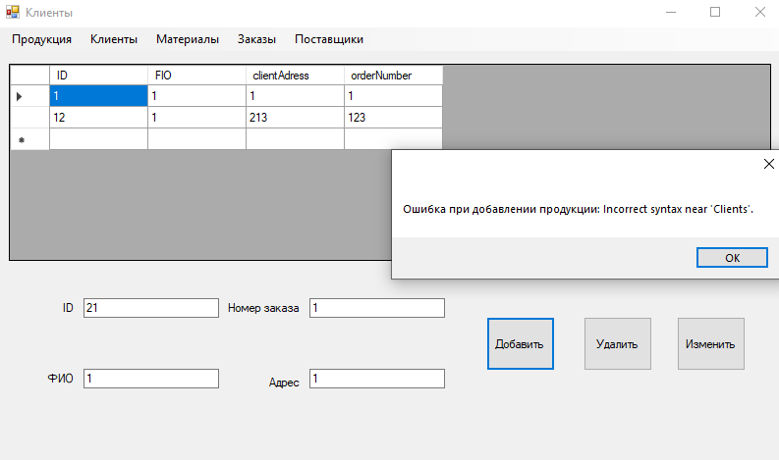 |  |  |  | Рисунок 1
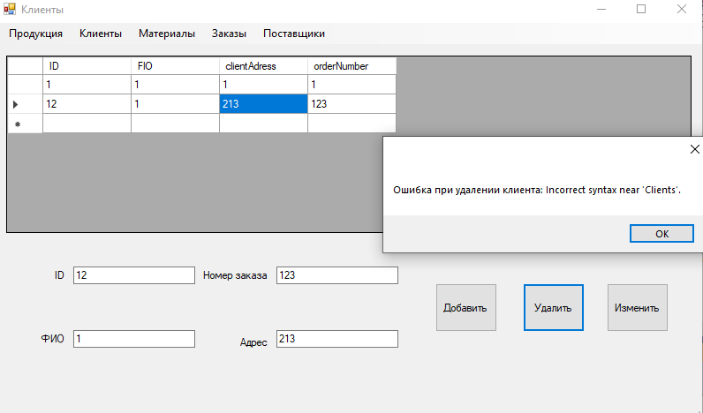 |  |  |  | Рисунок 2
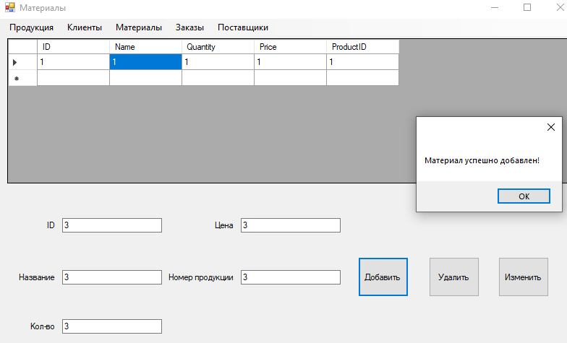 |  |  |  | Рисунок 3

